3.1
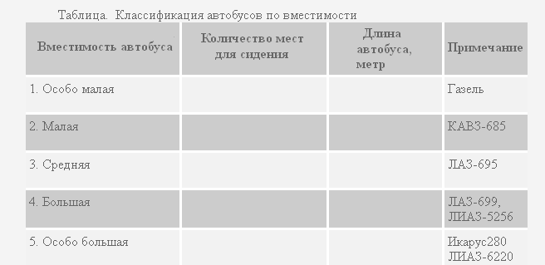
Выполните задание:

Написать макрос создания таблицы с помощью макрорекордера и создать кнопку вызова макроса.

3.2
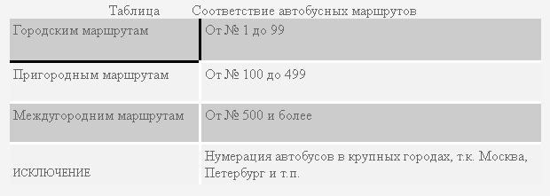
Выполните задание:

Написать макрос создания таблицы с помощью макрорекордера и создать кнопку вызова макроса.

3.3
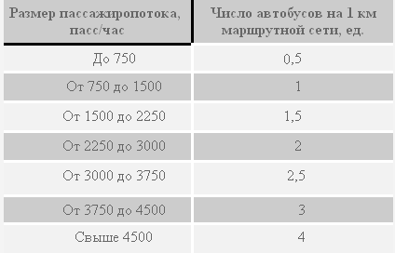
Выполните задание:

Написать макросы создания таблицы и диаграммы с помощью макрорекордера и создать кнопки вызова макросов.

 | Ориентированные нормативы насыщения насыщения подвижного состава 1 км маршрутной сети в часы "пик"

